07-12-25 (1)
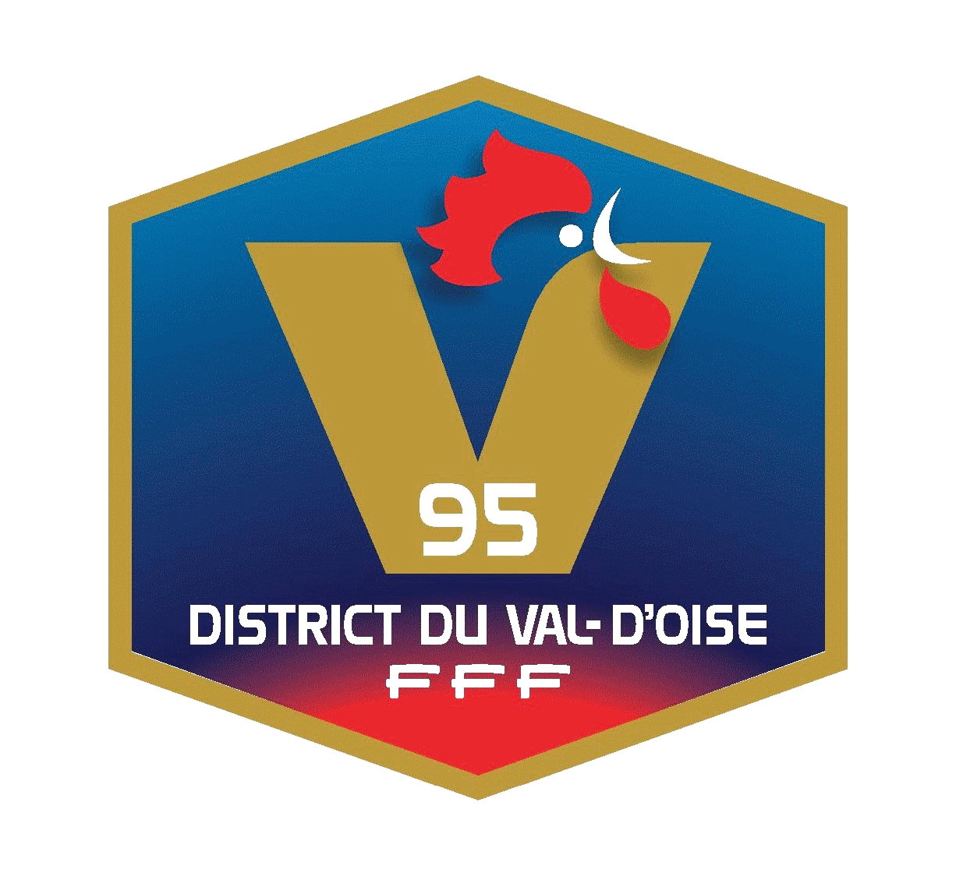 CENTRE DE DEVELOPPEMENT Gardienne De But U10-U13

Document à retourner dûment compléter informatiquement au format Excel et uniquement par mail au Département Technique du DVOF : technique@district-foot95.fff.fr

Séance 1 : 07/12/25 - Cergy

 | N° LICENCE | NOM | Prénom | Naissance JJ/MM/2011 | Club | Adresse | Code Postal | Ville | Téléphone | E-mail (individuel obligatoire) | Pied D/G | Nbre séances Spé/semaine
1
2
3
4

